步骤
一、账号网址密码
店铺网址

二、操作流程
网址 | https://s.kwaixiaodian.com/zone/fund/accounting/payment-bill
对应视频
快手小店-资金-结算账单-结算时间选择上月1日~最后一日-查询-导出，最后将导出的数据插入数据库
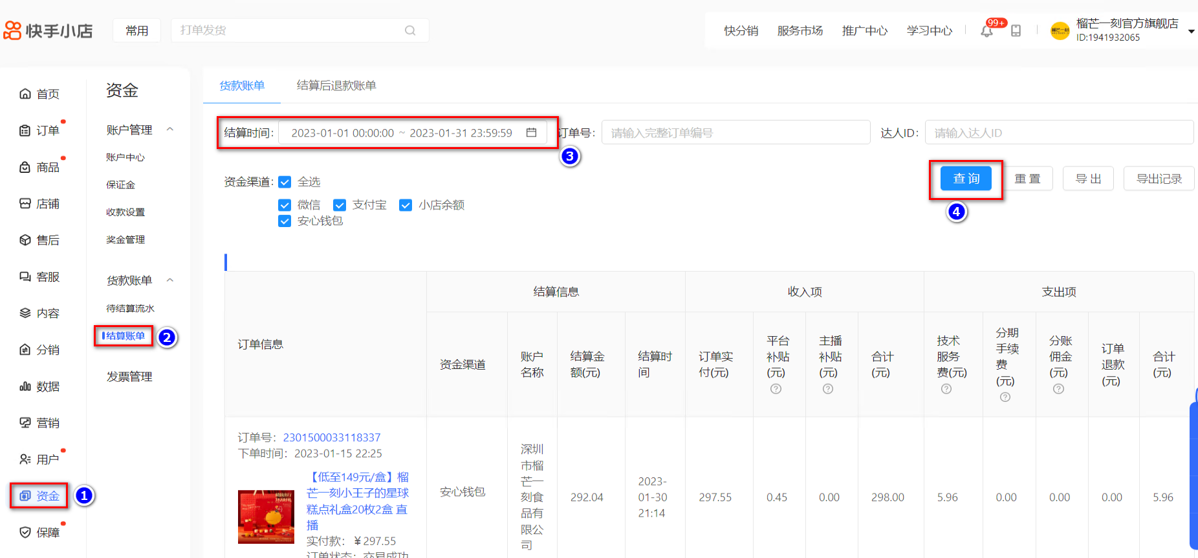

最后将导出或下载后的数据插入到数据库中 每个月运行一次

